Рус
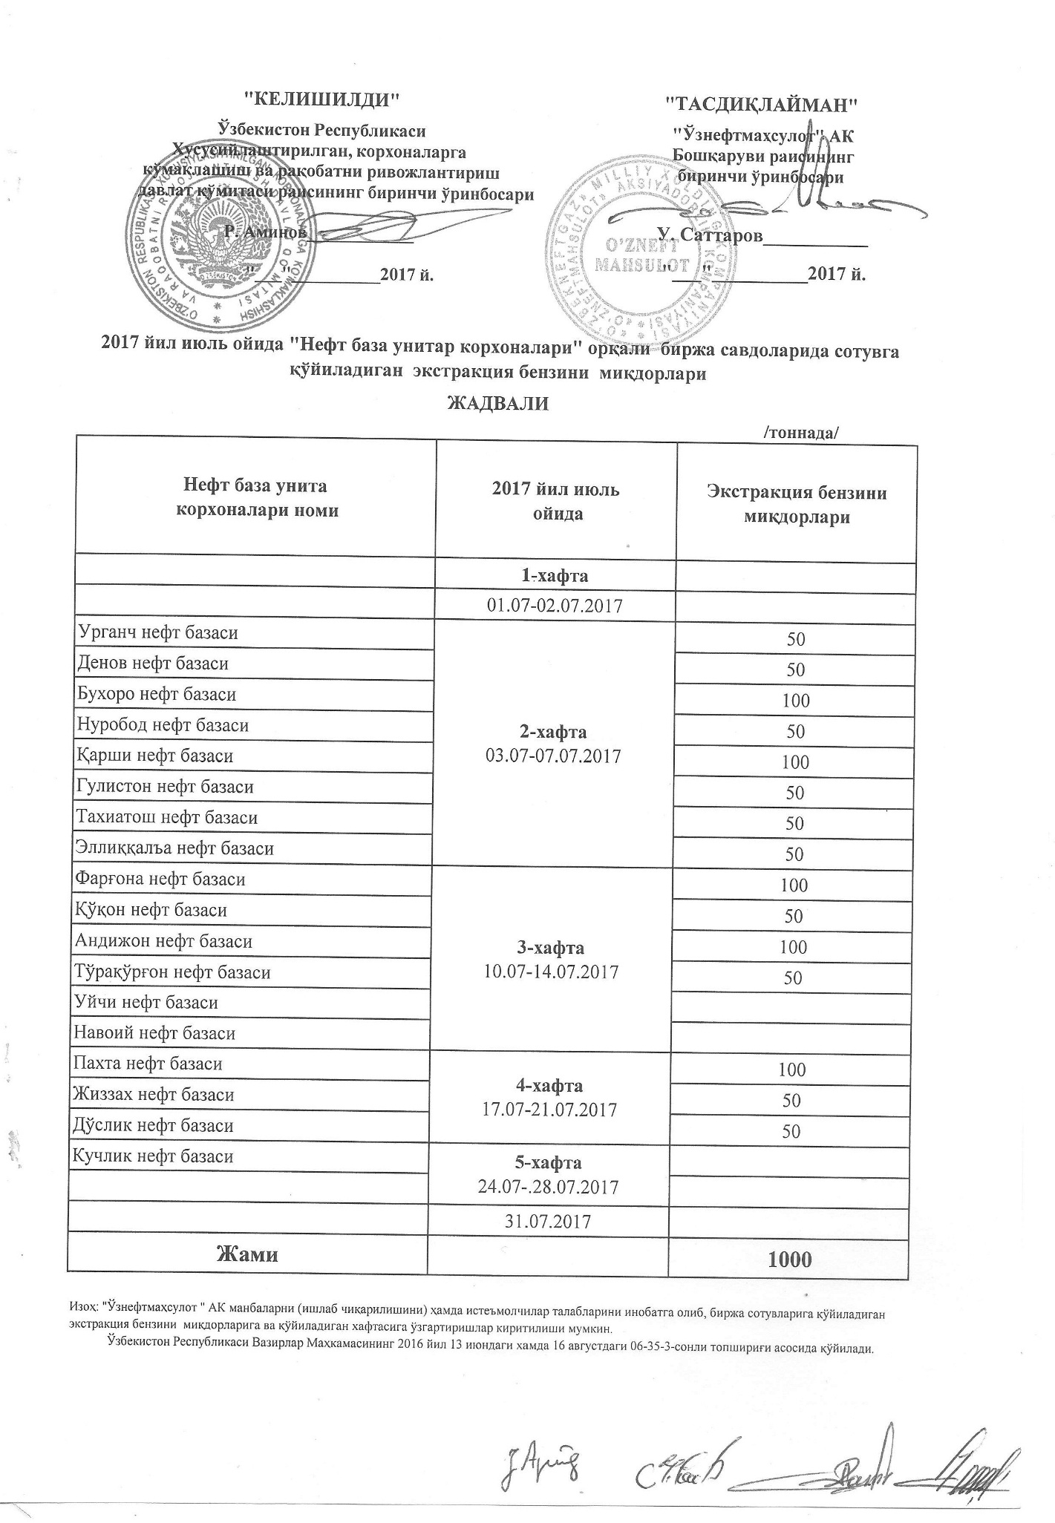
График объемов выставления экстракционного бензина нефтебазами АК "Узнефтепродукт" в июле 2017 года
 |  | /тонна/
Наименование нефтебазы | за июль 2017 года | Объем
 | 1-неделя 01.07-02.07.2017

Урганч нефт базаси | 2-неделя 03.07-07.07.2017 | 50
Денов нефт базаси |  | 50
Бухоро нефт базаси |  | 100
Нуробод нефт базаси |  | 50
Қарши нефт базаси |  | 100
Гулистон нефт базаси |  | 50
Тахиатош нефт базаси |  | 50
Эллиққалъа нефт базаси |  | 50
Фарғона нефт базаси | 3-неделя 10.07-14.07.2017 | 100
Қўқон нефт базаси |  | 50
Андижон нефт базаси |  | 100
Тўрақўрғон нефт базаси |  | 50
Уйчи нефт базаси
Навоий нефт базаси
Пахта нефт базаси | 4-неделя 17.07-21.07.2017 | 100
Жиззах нефт базаси |  | 50
Дўстлик нефт базаси |  | 50
Кучлик нефт базаси | 5-неделя 24.07-28.07.2017

 | 31/07/2017
ВСЕГО |  | 1,000

